表1-楼盘列表
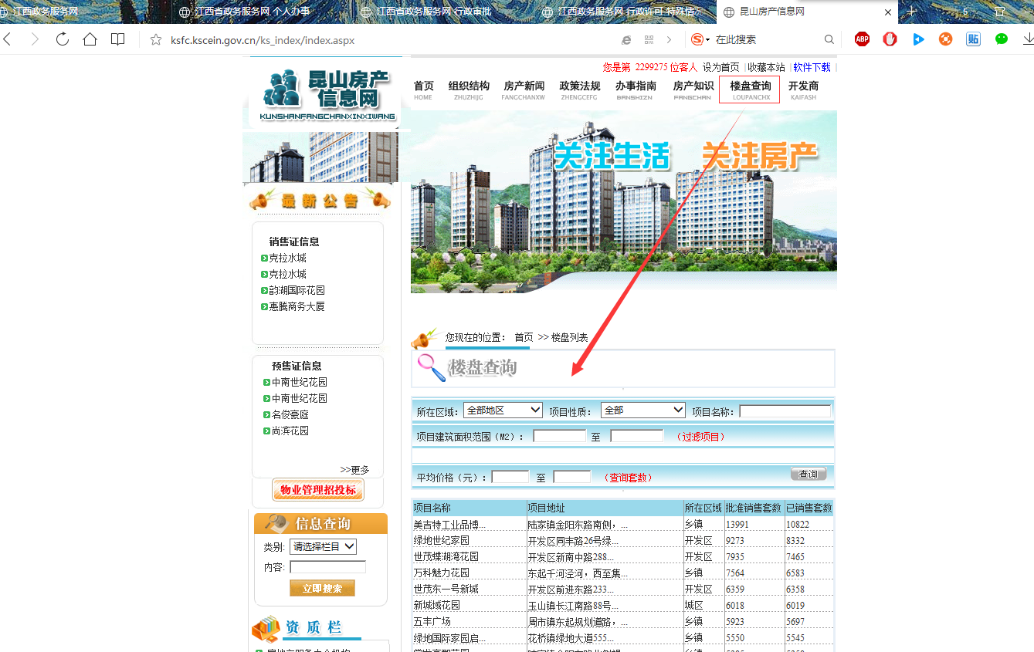
序号 | 城市 | 项目名称 | 项目地址 | 所在区域 | 批准销售套数 | 已销售套数 | 更新时间 | 昆山房产网：ksfc.kscein.gov.cn
 | 昆山 | 万科魅力花园 | 东起千河泾河，西至集… | 乡镇 | 7008 | 6446 | 2017-03-01

表2-楼盘信息
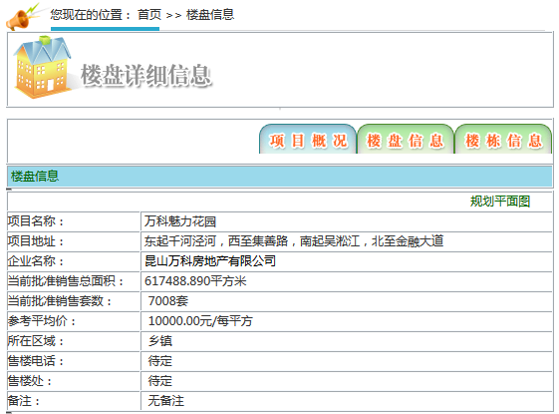
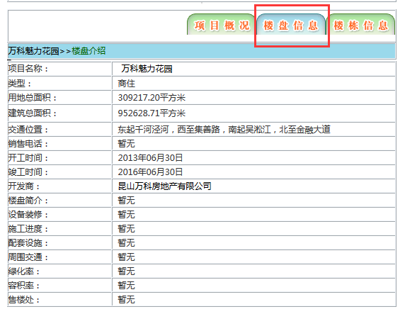
序号 | 城市 | 项目名称 | 项目地址 | 企业名称 | 当前批准销售总面积 | 当前批准销售套数 | 参考平均值 | 所在区域 | 售楼电话 | 售楼处 | 备注 | 类型 | 用地总面积 | 建筑总面积 | 交通位置 | 销售电话 | 开工时间 | 竣工时间 | 开发商 | 楼盘简介 | 设备装修 | 施工进度 | 配套设施 | 周围交通 | 绿化率 | 容积率 | 售楼处 | 更新时间
 |  | 万科魅力花园 | 东起千河泾河，西至集善路，南起吴淞江，北至金融大道 | 昆山万科房地产有限公司 | 617488.890平方米 | 7008套 | 10000.00元/每平方 | 乡镇 | 待定 | 待定 | 无备注 | 商住 | 309217.20平方米 | 952628.71平方米 | 东起千河泾河，西至集善路，南起吴淞江，北至金融大道 | 暂无 | 2013年06月30日 | 2016年06月30日 | 昆山万科房地产有限公司 | 暂无 | 暂无 | 暂无 | 暂无 | 暂无 | 暂无 | 暂无 | 暂无 | 2017-03-07
 |  |  |  |  |  |  |  |  |  |  |  | 注：M-AB列为图2中信息；

 |  |  |  |  |  |  | 图1：项目概况 |  |  |  |  | 图2：楼盘信息

表3-楼栋
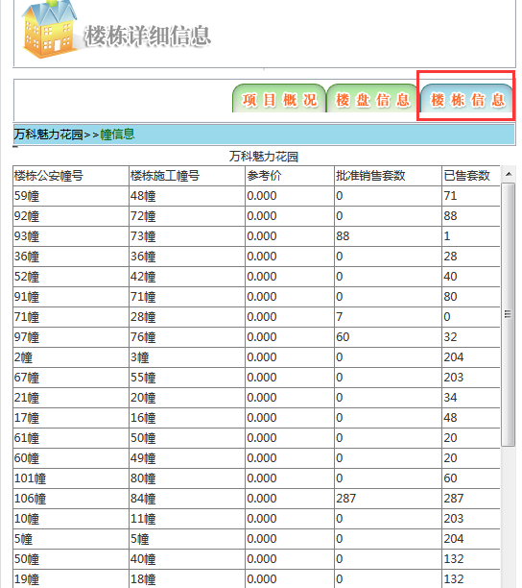
序号 | 城市 | 项目名称 | 楼栋公安幢号 | 楼栋施工幢号 | 参考价 | 批准销售套数 | 已售套数 | 更新时间
 | 昆山 | 万科魅力花园 | 59幢 | 48幢 | 0 | 0 | 71 | 2017-03-01

 |  |  |  |  |  | 图1：楼栋表

表4-房号
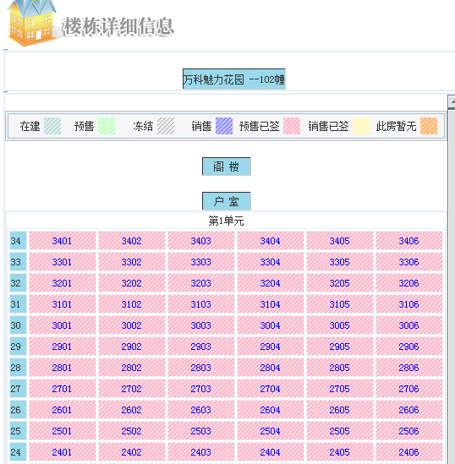
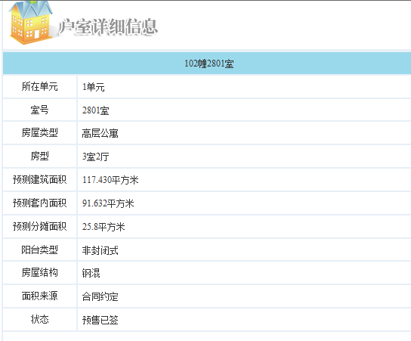
序号 | 城市 | 项目名称 | 楼栋公安幢号 | 房屋类型 | 室号 | 室号颜色+状态 | 楼层 | 所在单元 | 房屋类型 | 房型 | 预测建筑面积 | 预测套内面积 | 预测分摊面积 | 阳台类型 | 房屋结构 | 面积来源 | 状态 | 更新时间
 | 昆山 | 万科魅力花园 | 59幢 | 户室 | 2801 |  | 28 | 1单元 | 高层公寓 | 3室2厅 | 117.430平方米 | 91.632平方米 | 25.8平方米 | 非封闭式 | 钢混 | 合同约定 | 预收已签 | 2017-03-07

